Sheet1
2020/9/25プログラム作成部分作業まとめ
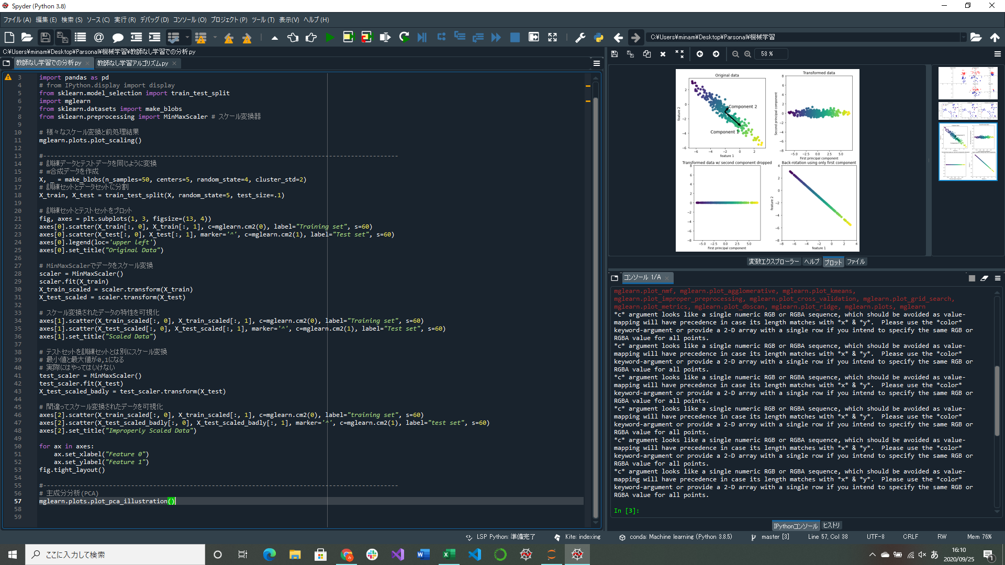
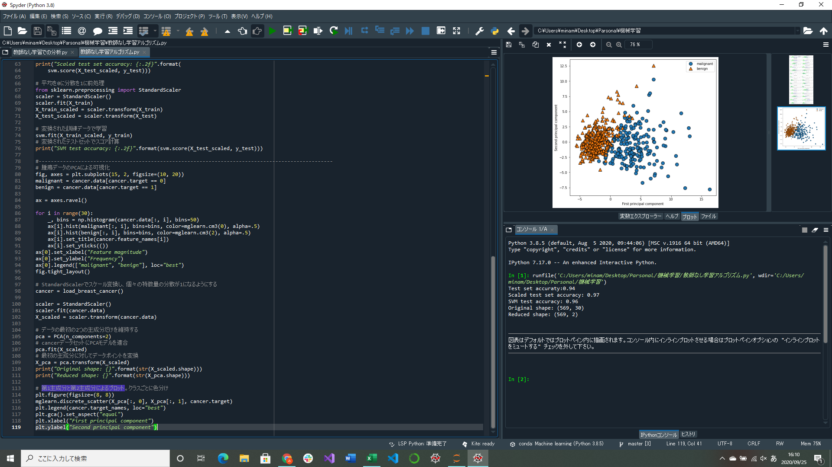

主成分分析(PCA)実装
→データセットの特徴量を相互に統計的に関連しないように回転する手法
2つの軸の解釈が容易でないのが欠点

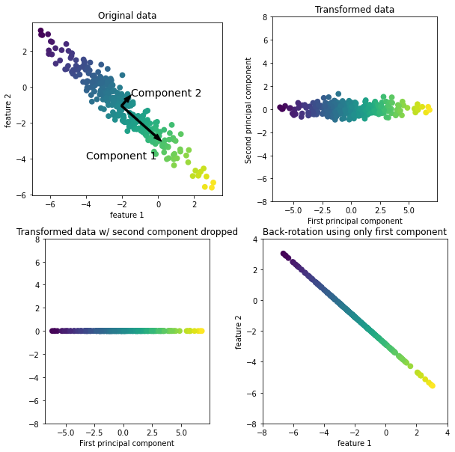
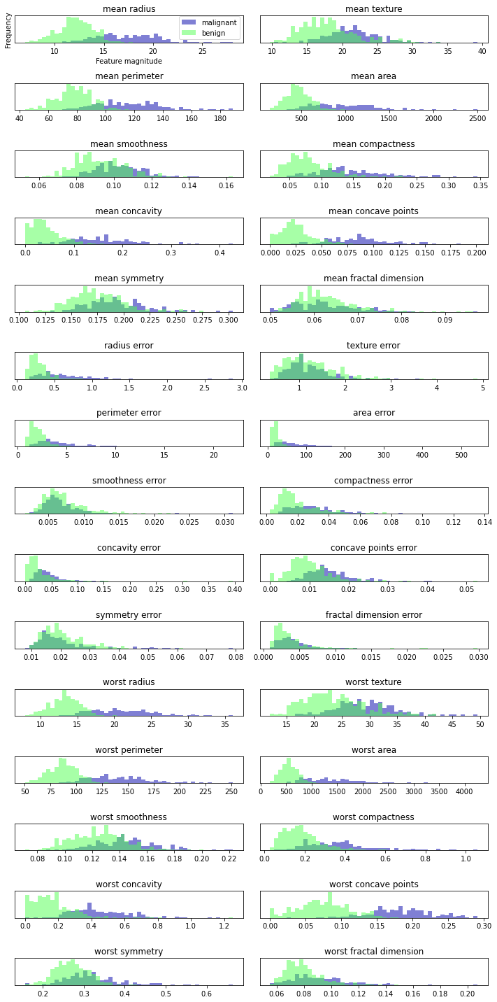
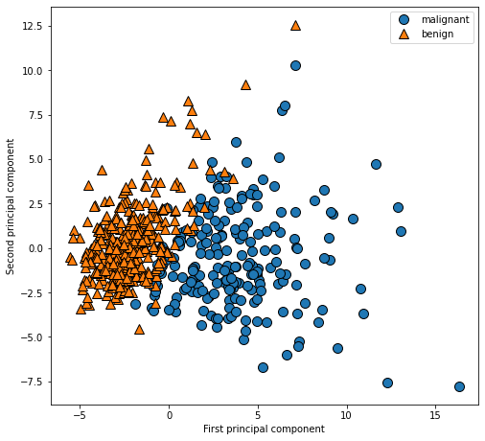

 |  | ↑腫瘍データに対する最初の2成分を用いた2次元プロット
 |  | 2つのクラスがきれいに分離できている

 | ←個々のデータポイントの特徴量が特定のレンジに何回入ったか数えて作成したヒストグラム
 | 個々の特徴量の2つのクラスに対する分布がわかり、
 | どの特徴量が良性と悪性を見分けるのに役に立ちそうか類推できる
↑PCAを用いたデータ変換
右上：最初の主成分がx軸に沿うように、2つ目の主成分がy軸に沿うように回転させたもの
左下：主成分のうちいくつか残すことで次元削除したもの(2次元を1次元に)
右下：逆回転して平均を足しデータをもとに戻したもの

